상품제안서
엘르 20와플스포츠타올 1매 | 상품코드: F28463

 |  |  |  |  |  |  | 02-412-0044 | www.easy1.co.kr
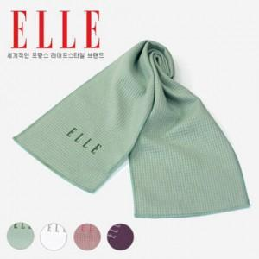

【상세/제작정보】 | 100개 이상 인쇄시 무료 기본수량 미만 인쇄시 비용 추가.

【인쇄/포장옵션】 | / 포장불가능

【공급단가】 | 수량 | 90~ | 270~ | 450~ | 900~ | 3,000~
*VAT별도 | 단가 | 4,640원 | 4,560원 | 4,450원 | 4,370원 | 4,250원

【상품 URL】 | https://dev.easy1.co.kr:443/src/goods_detail.php?gdno=28463

